サーバーサイドの変更点
＞ | 目的
 | ・ | 各種変更点を把握し、効率的な開発へ資する。

＞ | サーバーサイドの変更点
 | ・ | requestsテーブル変更
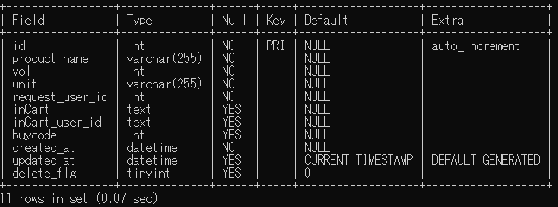

 |  |  |  |  |  |  |  |  |  |  |  |  | ・ | buycode追加
 |  |  |  |  |  |  |  |  |  |  |  |  |  | deliveryFlg etc削除

 | ・ | buycodesテーブル追加
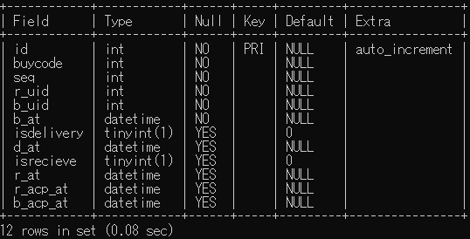

 |  |  |  |  |  |  |  |  |  |  |  |  | ・ | buycode,seqで一意のレコード取得（idは念のため、、、）
 |  |  |  |  |  |  |  |  |  |  |  |  |  |  | buycode-購入時に付与
 |  |  |  |  |  |  |  |  |  |  |  |  |  |  | seq-リクエストユーザーごとに付与（別シート参照）

 |  |  |  |  |  |  |  |  |  |  |  |  | ・ | 購入時の登録
 |  |  |  |  |  |  |  |  |  |  |  |  |  |  | buycode,seq,r_uid,_b_uid,_b_at（購入日時）が登録される

 |  |  |  |  |  |  |  |  |  |  |  |  | ・ | 配達完了
 |  |  |  |  |  |  |  |  |  |  |  |  |  |  | isdelivery=true,d_at=timestampが登録

 |  |  |  |  |  |  |  |  |  |  |  |  | ・ | 受け取り完了
 |  | ・ | 購入済の判定 |  |  |  |  |  |  |  |  |  |  |  | isrecieve=true,r_at=timestampが登録
 |  |  | buycodeのObjects.null(buycode)
 |  | ・ | 配達済の判定 |  |  |  |  |  |  |  |  |  | ・ | 最終確認
 |  |  | isdelivery |  |  |  |  |  |  |  |  |  |  |  | r_acp_at,b_acp_atが登録
 |  | ・ | 受取済の判定
 |  |  | isrecieve
 |  | ・ | 最終確認済の判定
 |  |  | Objects.null(r_acp_at or b_acp_at）

 |  | RequestsJoinBuycodeクラス
 |  |  | ・ | requestsテーブルとbuycodesテーブルを結合したDto

 |  |  |  | → | MypageDtoクラス |  |  |  |  | マイページ用
 |  |  |  | → | DeliveryDtoクラス |  |  |  |  | 配達画面用
 |  |  |  |  |  |  |  |  | ※RequestDaoでコンバート可能
 |  |  |  |  |  | [
 |  |  |  |  |  |  | {
 |  |  |  |  |  |  |  | user_id:
 |  |  |  |  |  |  |  | user_name:
 |  |  |  |  |  |  |  | buycode: |  |  | ※DeliveryDtoのみ
 |  |  |  |  |  |  |  | seq: |  |  | ※DeliveryDtoのみ
 |  |  |  |  |  |  |  | requests:List<RequestsJoinBuycode>
 |  |  |  |  |  |  | }
 |  |  |  |  |  | ]

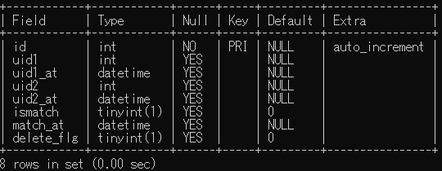
 | ・ | uselinksテーブル追加
 |  |  |  |  |  |  |  |  |  |  |  | Aさんが認証コードを入力
 |  |  |  |  |  |  |  |  |  |  |  | uid1:Aさんのuser_id、uid1_at:登録日のレコード作成（uid2,uid2_atはNull）

 |  |  |  |  |  |  |  |  |  |  |  | Bさんが人書コードを入力
 |  |  |  |  |  |  |  |  |  |  |  | uid2:Bさんのuser_id、uid2_at:登録日、ismatch:true、match_at:登録日のレコード作成

フロントサイドの変更点
＞ | フロントエンドの変更点

 | ・ | 情報の取得タイミングの変化

 |  | 修正前 |  |  |  |  |  |  |  | 修正後
情報取得 ユーザー情報
リクエスト情報
情報取得
ユーザー情報
 |  |  | ログイン |  |  |  |  |  |  |  | ログイン

 |  |  | マイページ |  |  |  |  |  |  |  | マイページ
 |  |  |  |  |  |  |  |  |  |  |  |  | 成形済みの情報を渡す

 |  |  | 購入画面・配達画面 |  |  |  |  |  |  |  | 購入画面 | 配達画面
 |  |  |  | 表示する情報はログイン時にもらった情報を成形

 |  | 開発への影響

 |  |  | 情報の取得はすべて非同期通信（Ajax）で行っている。
 |  |  | →情報の取得前に取得する情報を利用する場合は、注意が必要！

 |  |  |  | ログインを例に

aaaa@test.com
 |  |  |  |  |  | jsの処理フロー
aaaaa@test.com
true or false
trueを返却
true
ログイン情報
 |  |  |  |  |  |  | 1 | メールアドレスの重複チェック
 |  |  |  |  |  |  |  |  | 重複なければ、return false;
 |  |  |  |  |  |  |  |  | 重複があれば、return true;
true or false
falseを返却
true
登録時にエラー発生！！メールアドレス重複のため
 |  |  |  |  |  |  | 2 | 1の結果を変数に代入して利用（dupFlg)

 |  |  |  |  |  |  | 3 | dupFlg=trueならば、登録処理を実行
 |  |  |  |  |  |  |  |  | ※falseならログインページにとどまりエラーを表示

ログイン情報
false
 |  |  |  |  |  |  | 4 | 登録情報をサーバーへ情報送信
 |  |  |  |  |  |  |  |  | 登録完了でreturn true;
 |  |  |  |  |  |  |  |  | 登録失敗でreturn false;

 |  |  |  |  |  |  | 5 | 結果を変数に代入して利用（rsltFlg）

 |  |  |  |  |  |  | 6 | rsltFlg=trueならマイページへ遷移
 |  |  |  |  |  |  |  |  | ※falseならログインページにとどまりエラーを表示
 |  |  |  |  |  |  |  |  |  |  |  |  |  | ② | function funcA(funcB){
 |  |  |  |  |  |  |  |  |  |  |  |  |  |  |  | axios.get('url', params)
 |  |  |  | 対応方法 |  |  |  |  |  |  |  |  |  |  |  |  | .then(response => {
 |  |  |  | ① | Promiseなどの処理の順番を制御する方法を使用 |  |  |  |  |  |  |  |  |  |  |  |  | funcB();
 |  |  |  | ② | コールバック関数によって、関数を渡して関数の中で実行させる |  |  |  |  |  |  |  |  |  |  |  | }).catch(err =>{
 |  |  |  | ③ | thisのスコープが変更になるので、let that = this;などの変数に入れたうえで利用 |  |  |  |  |  |  |  |  |  |  |  |  | エラー処理
 |  |  |  |  |  |  |  |  |  |  |  |  |  |  |  |  | })
 |  |  |  |  | サーバーと通信を行って、その結果を利用する場合以外はこの限りではない！ |  |  |  |  |  |  |  |  |  | }

 |  |  |  |  |  |  |  |  |  |  |  |  |  |  | function funcB(){
 |  |  |  |  |  |  |  |  |  |  |  |  |  |  |  | return any;
 |  |  |  |  |  |  |  |  |  |  |  |  |  |  | }
 |  |  |  |  |  |  |  |  |  |  |  |  |  | ③ | let that = this;
 |  |  |  |  |  |  |  |  |  |  |  |  |  | ① | function funcC(){
 |  |  |  |  |  |  |  |  |  |  |  |  |  |  |  | return New Promise(resolve,reject =>{
 |  |  |  |  |  |  |  |  |  |  |  |  |  |  |  |  | this.funcC(); |  | ←×
 |  |  |  |  |  |  |  |  |  |  |  |  |  |  |  |  | that.funcC(); |  | ←〇
 |  |  |  |  |  |  |  |  |  |  |  |  |  |  |  |  | resolve();
 |  |  |  |  |  |  |  |  |  |  |  |  |  |  |  |  | that.funcD();
 |  |  |  |  |  |  |  |  |  |  |  |  |  |  |  | })
 |  |  |  |  |  |  |  |  |  |  |  |  |  |  | }

その他変更点
> | その他

 | ・ | unitsテーブル追加

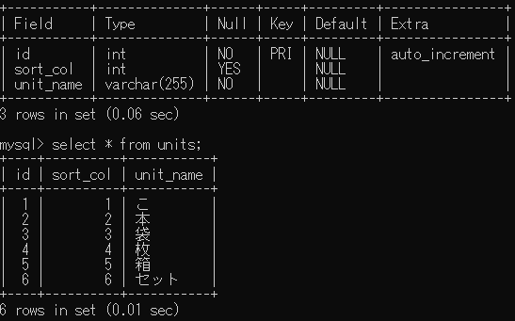

 |  | 単位をテーブルで管理することで、追加を容易にしている。
 |  | リクエストを追加するページでは、このテーブルから単位を読み込んで利用する。

 |  | sort_colは、ORDER BYでソートして取得することで、並び替えができる。
 |  |  | 例： | unit_name:セットをドロップダウンで上位に表示したい場合は、sort_col:1などに設定する！
 |  |  |  | 重複はOK！

